需求
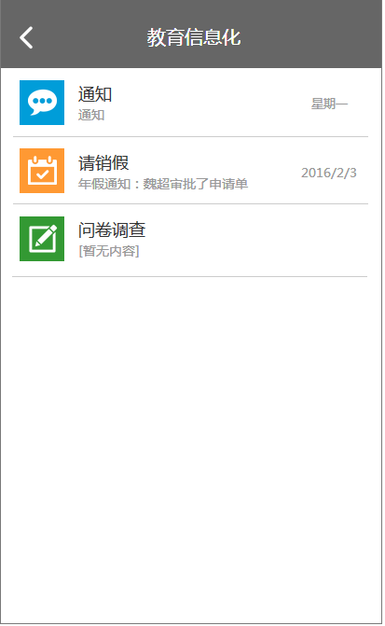
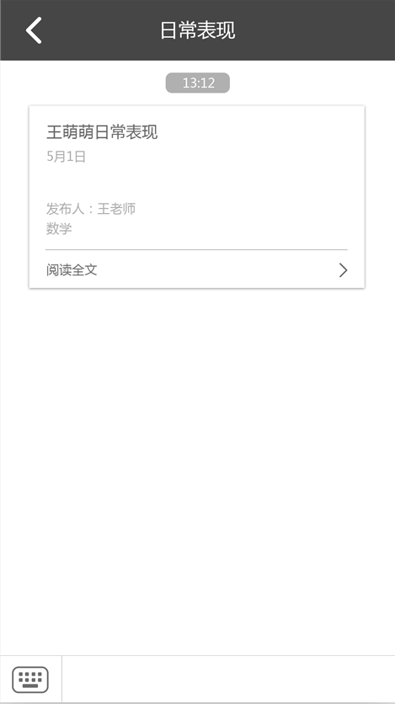
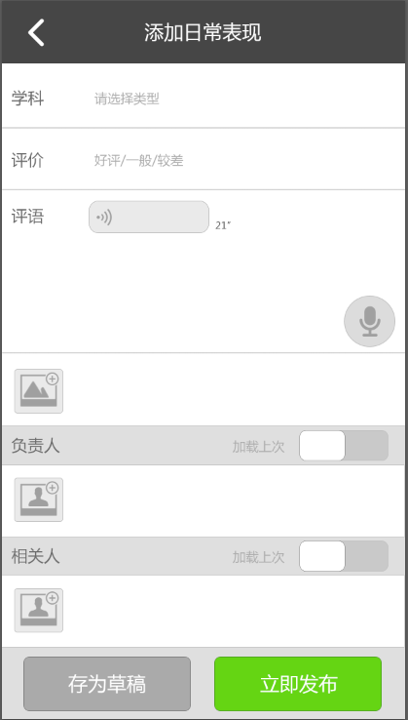

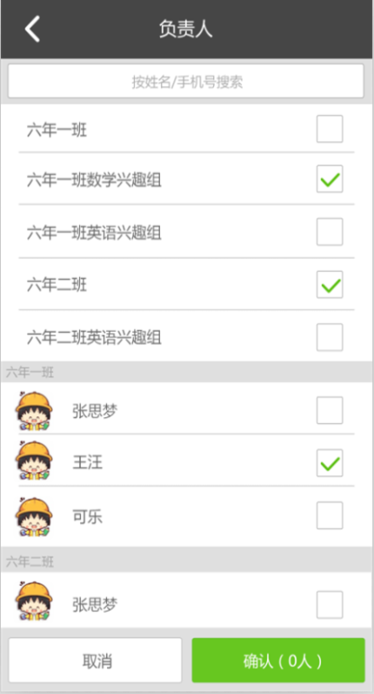

日常表现

立即发布

新建评语
查看评语

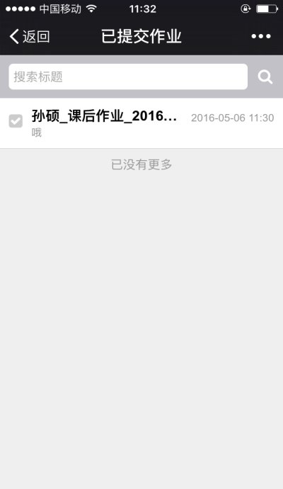
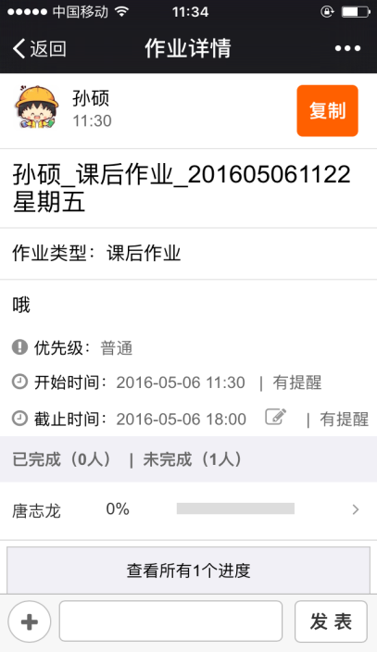
已提交
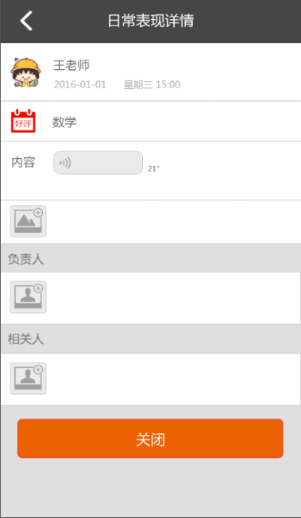
相关人

已阅
已阅
已阅
已阅
删除
已阅
已阅
已阅
已阅

已阅
已阅
已阅
已阅

撤销成功/失败

撤销

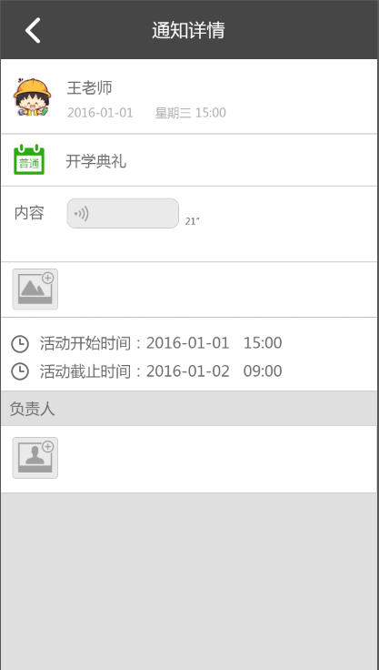
评语详情
查看评语

王萌萌同学日常表现__2016
删除

